Sheet1
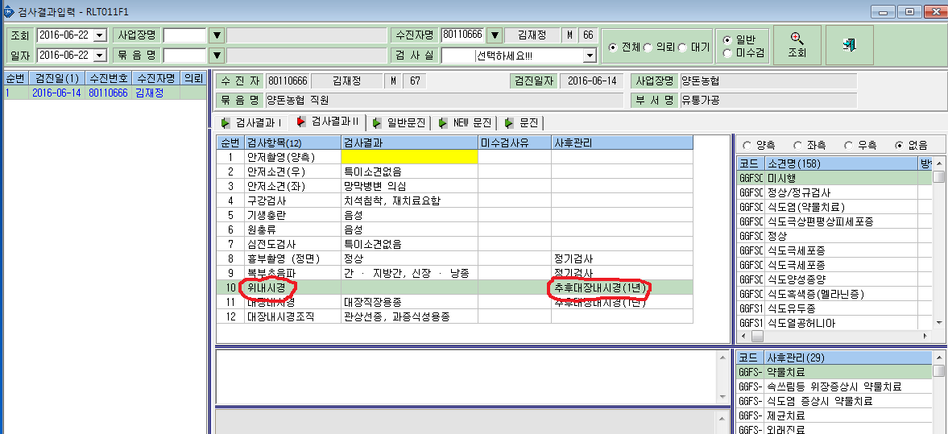
위치 : [결과입력]->[검사결과입력]->[검사결과2] 내용 : 아래그림에 표시한 [위내시경]에 [사후관리] 칸에 [추후대장내시경(1년)] 코드가 오류로 들어와 있습니다. 요청 : 강제삭제 부탁드립니다.

